Sheet1
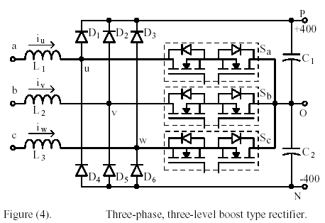
每个桥臂中点有三种可能的状态，三相系统共有3^3=27种可能的状态。实际上工作只有25种状态，没有PPP和NNN两种
Group | State | euo | evo | ewo | eun | euv | eon
a | PNN | 400 | -400 | -400 | 533 | 800 | 133
 | PPN | 400 | 400 | -400 | 267 | 0 | -133
 | NPN | -400 | 400 | -400 | -267 | -800 | 133
 | NPP | -400 | 400 | 400 | -533 | -800 | -133
 | NNP | -400 | -400 | 400 | -267 | 0 | 133
 | PNP | 400 | -400 | 400 | 267 | 800 | -133
b | PON | 400 | 0 | -400 | 400 | 400 | 0
 | OPN | 0 | 400 | -400 | 0 | -400 | 0
 | NPO | -400 | 400 | 0 | -400 | -800 | 0
 | NOP | -400 | 0 | 400 | -400 | -400 | 0
 | ONP | 0 | -400 | 400 | 0 | 400 | 0
 | PNO | 400 | -400 | 0 | 400 | 800 | 0
c | POO | 400 | 0 | 0 | 267 | 400 | -133
 | PPO | 400 | 400 | 0 | 133 | 0 | -267
 | OPO | 0 | 400 | 0 | -133 | -400 | -133
 | OPP | 0 | 400 | 400 | -267 | -400 | -267
 | OOP | 0 | 0 | 400 | -133 | 0 | -133
 | POP | 400 | 0 | 400 | 133 | 400 | -267
d | ONN | 0 | -400 | -400 | 267 | 400 | 267
 | OON | 0 | 0 | -400 | 133 | 0 | 133
 | NON | -400 | 0 | -400 | -133 | -400 | 267
 | NOO | -400 | 0 | 0 | -267 | -400 | 133
 | NNO | -400 | -400 | 0 | -133 | 0 | 267
 | ONO | 0 | -400 | 0 | 133 | 400 | 133
z | PPP | 0 | 0 | 0 | 0 | 0 | 0
 | OOO | 0 | 0 | 0 | 0 | 0 | 0
 | NNN | 0 | 0 | 0 | 0 | 0 | 0

Sheet2
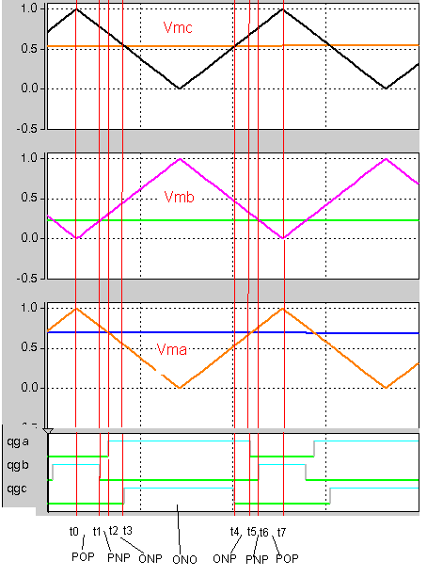
一个开关周期，分别对应POP,PNP,ONP,ONO,ONP,PNP,POP
time | State | euo | evo | ewo | eun | evn | ewn | euv | eon
t0-t1 | POP | 400 | 0 | 400 | 133 | -267 | 133 | 400 | -267
t1-t2 | PNP | 400 | -400 | 400 | 267 | -533 | 267 | 800 | -133
t2-t3 | ONP | 0 | -400 | 400 | 0 | -400 | 400 | 400 | 0
t3-t4 | ONO | 0 | -400 | 0 | 133 | -267 | 133 | 400 | 133
t4-t5 | ONP | 0 | -400 | 400 | 0 | -400 | 400 | 400 | 0
t5-t6 | PNP | 400 | -400 | 400 | 267 | -533 | 267 | 800 | -133
t6-t7 | POP | 400 | 0 | 400 | 133 | -267 | 133 | 400 | -267
桥臂中点相对于市电中点的相电压变化步进为Ed/3或2Ed/3，当本相的开关管状态发生变化时，相电压步进为2Ed/3；当其他相的开关管状态发生变化时，相电压步进为Ed/3； 桥臂中点之间的线电压步进为Ed； 电容中点相对于市电中点的步进为Ed/3，最大变化范围为±2Ed/3

